Informations
Les Catastrophes Naturelles

Depuis des centaines d’années la planète est en proie à de nombreux phénomènes météorologiques naturels (éruption volcanique, séisme, ouragan…). Ces phénomènes se sont amplifiés à cause des activités humaines qui ont accéléré le réchauffement climatique. Après leurs passages, les dégâts peuvent être important et des victimes sont souvent à déplorer. Ces catastrophes font donc l’actualité dans les médias lorsqu’ils se produisent.

Notre problématique est la suivante : Les catastrophes naturelles sont-elles plus fréquentes et destructrices depuis le début du XXIe siècle?

Au travers du Dashbord nous allons montrer les différents résultats obtenus en analysant les articles.



11 335 articles
6 sources
6 catastrophes naturelles étudiées

Dashboard
Répartition des articles par année
Répartition des articles par année

 | Total
2000 | 1%
2001 | 1%
2002 | 1%
2003 | 1%
2004 | 1%
2005 | 3%
2006 | 1%
2007 | 1%
2008 | 6%
2009 | 3%
2010 | 7%
2011 | 10%
2012 | 10%
2013 | 11%
2014 | 8%
2015 | 8%
2016 | 9%
2017 | 17%
2018 | 1%
Nouvel Obs | 16%
Le Monde | 20%
Le Point | 37%
Libération | 3%
Le Figaro | 23%

Répartition des articles par thème et par année
Coût selon la catastrophe naturelle et l'année

 | cyclone | innondation | ouragan | seisme | tremblement de terre | typhon
2000 | 0% | 0% | 86% | 0% | 0% | 14%
2001 | 0% | 0% | 74% | 0% | 0% | 26%
2002 | 0% | 0% | 79% | 0% | 0% | 21%
2003 | 0% | 15% | 72% | 2% | 0% | 11%
2004 | 4% | 25% | 48% | 3% | 1% | 19%
2005 | 16% | 11% | 65% | 6% | 1% | 2%
2006 | 13% | 28% | 21% | 29% | 3% | 6%
2007 | 6% | 0% | 79% | 4% | 0% | 12%
2008 | 63% | 0% | 23% | 0% | 0% | 14%
2009 | 34% | 0% | 25% | 0% | 1% | 41%
2010 | 33% | 25% | 26% | 6% | 0% | 11%
2011 | 0% | 34% | 17% | 35% | 0% | 14%
2012 | 23% | 8% | 37% | 16% | 0% | 16%
2013 | 21% | 12% | 12% | 12% | 0% | 42%
2014 | 35% | 14% | 14% | 9% | 0% | 28%
2015 | 41% | 11% | 14% | 9% | 0% | 25%
2016 | 29% | 20% | 22% | 20% | 0% | 9%
2017 | 36% | 8% | 42% | 7% | 0% | 8%
2018 | 50% | 24% | 14% | 9% | 0% | 3%
 | cyclone | innondation | ouragan | seisme | tremblement de terre | typhon
2000 |  |  | 4871647614 |  |  | 679586
2001 |  |  | 17931163558 |  |  | 6226365697
2002 |  |  | 7438693043 |  |  | 4760042872
2003 |  | 2832002888 | 8661066938 |  |  | 4758393208
2004 |  | 6773938390 | 4633184667 | 3117700125 | 2108333333 | 573194415
2005 | 4228576645 | 3507845217 | 5414903364 | 6779708461 | 9750000000 | 1680538409
2006 | 3666766666 | 3713471892 | 3673384216 | 2380922134 | 1750 | 268086766
2007 | 44014220 |  | 2397273349 | 114343483 |  | 25786856
2008 | 1604982178 |  | 6180142771 |  |  | 4379476748
2009 | 5450928523 |  | 820547320 |  | 112475031 | 1452988638
2010 | 3953678860 | 2941936701 | 3288823279 | 11614426409 | 190000 | 1757612996
2011 | 2837255128 | 4542536803 | 5019650566 | 2845060930 | 124444600 | 2499108957
2012 | 2846486128 | 3813933139 | 6528706869 | 144112498 | 57500000 | 2715239872
2013 | 710496486 | 3459816558 | 9205031603 | 1515716215 | 13000000 | 1638513362
2014 | 2424452277 | 1112203174 | 4159410999 | 2162030815 |  | 4117237634
2015 | 1897230346 | 1434885923 | 2800482607 | 2145410317 |  | 2643560412
2016 | 8309197488 | 1582778687 | 1809510865 | 1123685868 |  | 8116585246
2017 | 5882626061 | 6310548682 | 6439694251 | 2230629627 |  | 5381703621
2018 | 11379344139 | 15978872 | 25097157200 | 42760 |  | 31670666

Nombre de morts selon la catastrophe naturelle et l'année

 | cyclone | innondation | ouragan | seisme | tremblement de terre | typhon
2000 |  |  | 1353 |  |  | 4490
2001 |  |  | 399 |  |  | 711
2002 |  |  | 452 |  |  | 198
2003 |  |  | 583 |  |  | 1414
2004 | 1780 | 1267 | 559 | 15 |  | 684
2005 | 823 | 2946 | 913 | 828 | 9629 | 182
2006 | 1258 | 1855 | 580 | 2519 | 1158 | 82
2007 | 1491 |  | 1512 | 70 |  | 440
2008 | 2867 |  | 1048 |  |  | 1741
2009 | 1974 |  | 869 |  | 39 | 1153
2010 | 1426 | 1275 | 1133 | 60 | 30 | 1603
2011 | 1081 | 1241 | 1313 | 1821 | 316 | 1454
2012 | 911 | 1505 | 1073 | 1175 | 24 | 1086
2013 | 1566 | 1417 | 1516 | 777 | 202 | 2290
2014 | 762 | 1280 | 632 | 692 |  | 1138
2015 | 646 | 774 | 374 | 1298 |  | 2078
2016 | 1489 | 1951 | 582 | 1082 |  | 982
2017 | 1222 | 1242 | 738 | 1433 |  | 1332
2018 | 379 | 448 | 1731 | 660 |  | 291

WordCloud
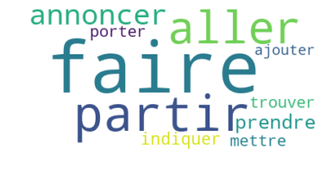
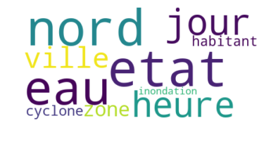
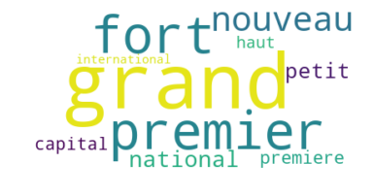
Top 10 des verbes dans le titre des articles
Top 10 des noms dans le titre des articles
Top 10 des adjectifs dans le titre des articles

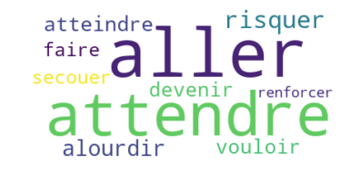
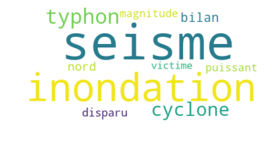
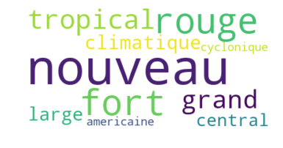

Top 10 des verbes dans le contenu des articles
Top 10 des noms dans le contenu des articles
Top 10 des adjectifs dans le contenu des articles

CoutriesCloud
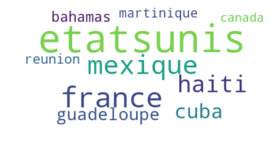
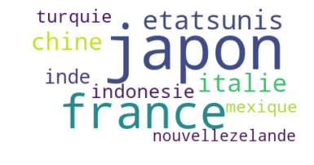
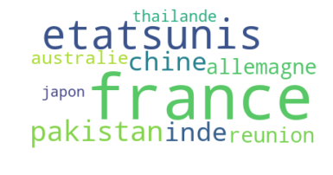
Top 10 des pays les plus touchés
Top 10 des pays les plus touchés par les typhons
Top 10 des pays les plus touchés par les cyclones

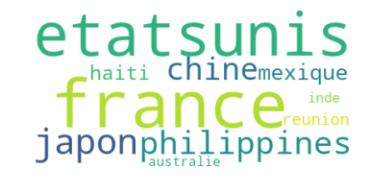
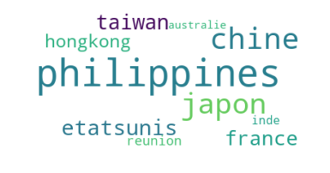
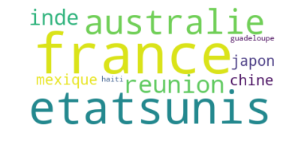

Top 10 des pays les plus touchés par les ouragans
Top 10 des pays les plus touchés par les seismes
Top 10 des pays les plus touchés par les inondations

